Лист1
Изображение | Название | Описание | Цена | Категория | Статус | Артикул | Тип светильника | Производитель | Стиль светильника | Рекомендуемое помещение | Цвет арматуры | Тип цоколя | Тип лампы | Высота, мм | Ширина, мм | Длинна, мм | Диаметр, мм | Количество ламп | Мощность лампы, Вт | Мощность общая, Вт | Площадь освещения при указанной общей мощности, м^2 | Пульт Д/У
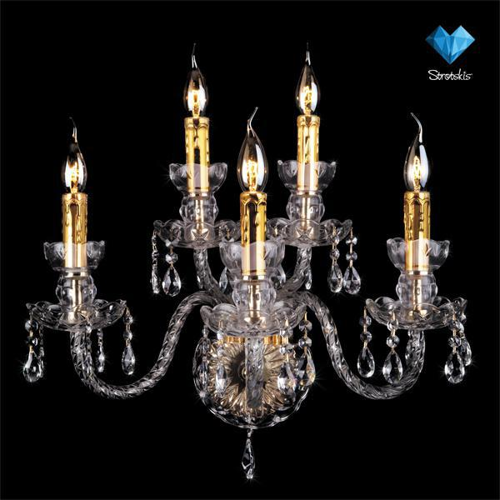 | Бра Bogates (Италия) 520/3+2 |  | 8699 | Бра, Bogates (Италия), Хрусталь, Гостиная, Спальня, Прихожая | publish | 520/3+2 | Бра | Bogates (Италия) | Хрусталь | Гостиная, Спальня, Прихожая | Золото | Е14 | Накаливания | 440 | 600 | 320 |  | 5 | 40 | 200 | 20 | нет
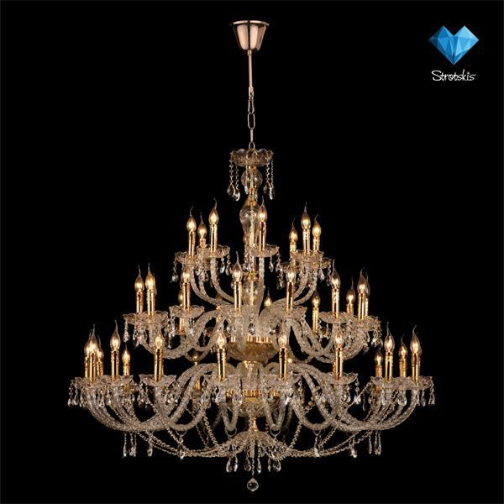 | Люстра Bogates (Италия) 520/20+14+8 |  | 114999 | Люстры, Bogates (Италия), Хрусталь, Гостиная, Спальня, Прихожая | publish | 520/20+14+8 | Люстры | Bogates (Италия) | Хрусталь | Гостиная, Спальня, Прихожая | Золото | Е14 | Накаливания | 1550-2800 | 1300 | 1300 | 1300 | 42 | 40 | 1680 | 168 | нет
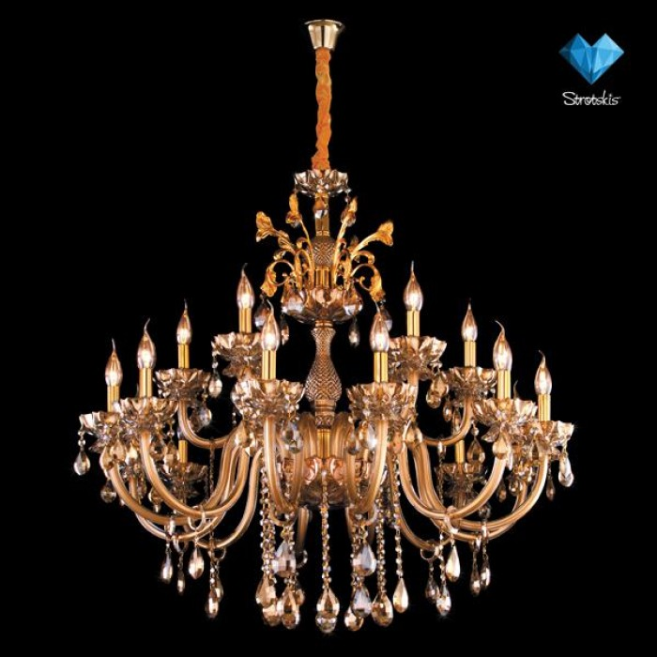 | Люстра Bogates (Италия) 513/12+6 |  | 31499 | Люстры, Bogates (Италия), Классика, Гостиная, Спальня, Прихожая | publish | 513/12+6 | Люстры | Bogates (Италия) | Классика | Гостиная, Спальня, Прихожая | Золото | Е14 | Накаливания | 950-2450 | 1100 | 1100 | 1100 | 18 | 40 | 720 | 72 | нет
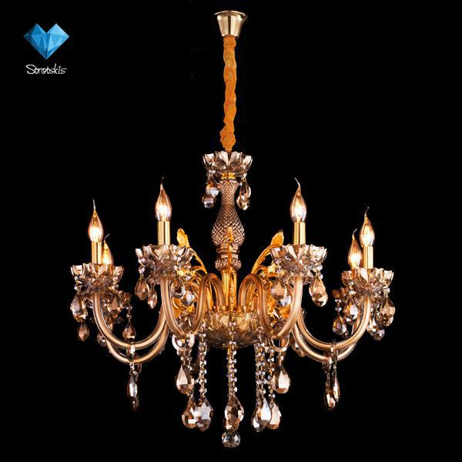 | Люстра Bogates (Италия) 513/8 |  | 19699 | Люстры, Bogates (Италия), Классика, Гостиная, Спальня, Прихожая | publish | 513/8 | Люстры | Bogates (Италия) | Классика | Гостиная, Спальня, Прихожая | Золото | Е14 | Накаливания | 700-2200 | 730 | 730 | 730 | 8 | 40 | 320 | 32 | нет
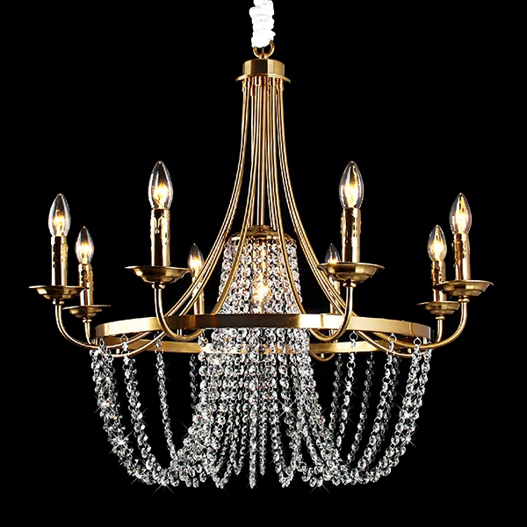 | Люстра Bogates (Италия) 530/9 |  | 12499 | Люстры, Bogates (Италия), Хрусталь, Гостиная, Спальня, Прихожая | publish | 530/9 | Люстры | Bogates (Италия) | Хрусталь | Гостиная, Спальня, Прихожая | Золото | Е14 | Накаливания | 680-1180 | 780 | 780 | 780 | 9 | 40 | 360 | 36 | нет
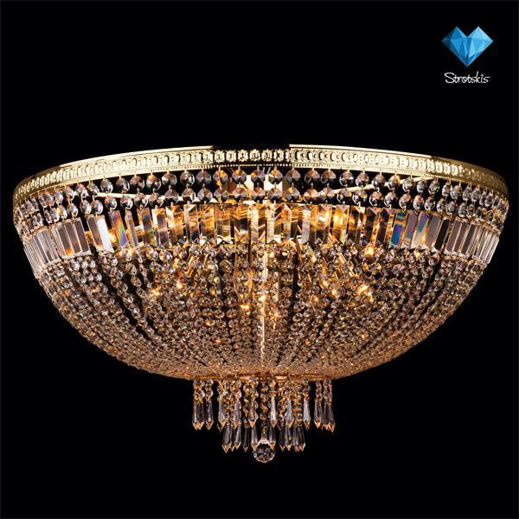 | Люстра Bogates (Италия) 522/21 |  | 26899 | Люстры, Bogates (Италия), Хрусталь, Гостиная, Спальня, Прихожая, Кухня | publish | 522/21 | Люстры | Bogates (Италия) | Хрусталь | Гостиная, Спальня, Прихожая, Кухня | Золото | Е14 | Накаливания | 520 | 900 | 900 | 900 | 21 | 40 | 840 | 84 | нет
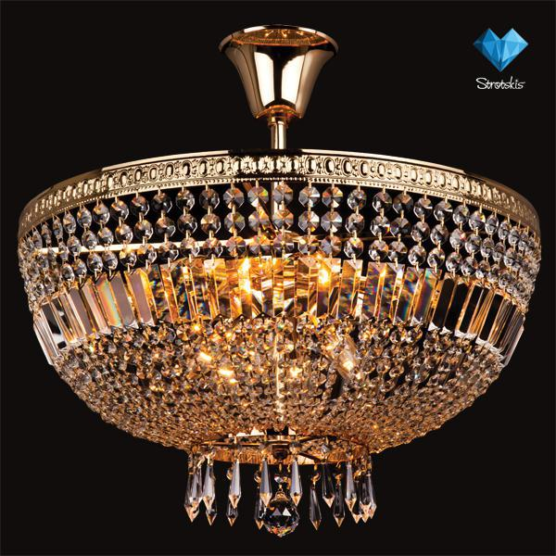 | Люстра Bogates (Италия) 522/12 |  | 15199 | Люстры, Bogates (Италия), Хрусталь, Гостиная, Спальня, Прихожая, Кухня | publish | 522/12 | Люстры | Bogates (Италия) | Хрусталь | Гостиная, Спальня, Прихожая, Кухня | Золото | Е14 | Накаливания | 590 | 610 | 610 | 610 | 12 | 40 | 480 | 48 | нет
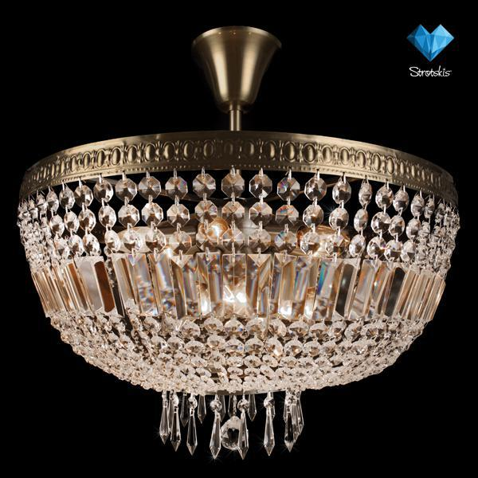 | Люстра Bogates (Италия) 523/12 |  | 10999 | Люстры, Bogates (Италия), Хрусталь, Гостиная, Спальня, Прихожая, Кухня | publish | 523/12 | Люстры | Bogates (Италия) | Хрусталь | Гостиная, Спальня, Прихожая, Кухня | Античная бронза | Е14 | Накаливания | 590 | 610 | 610 | 610 | 12 | 40 | 480 | 48 | нет
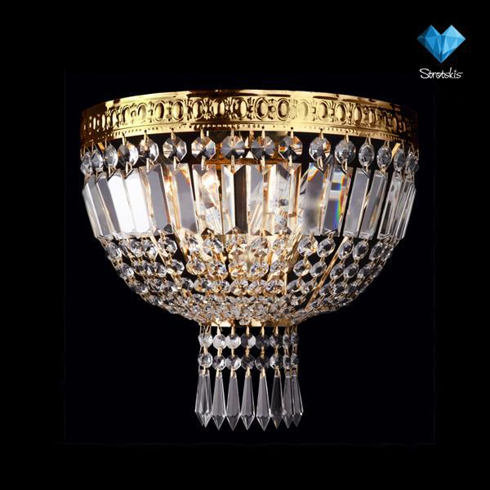 | Бра Bogates (Италия) 522/3 |  | 4999 | Бра, Bogates (Италия), Хрусталь, Гостиная, Спальня, Прихожая, Кухня | publish | 522/3 | Бра | Bogates (Италия) | Хрусталь | Гостиная, Спальня, Прихожая, Кухня | Золото | Е14 | Накаливания | 320 | 310 | 170 |  | 3 | 40 | 120 | 12 | нет
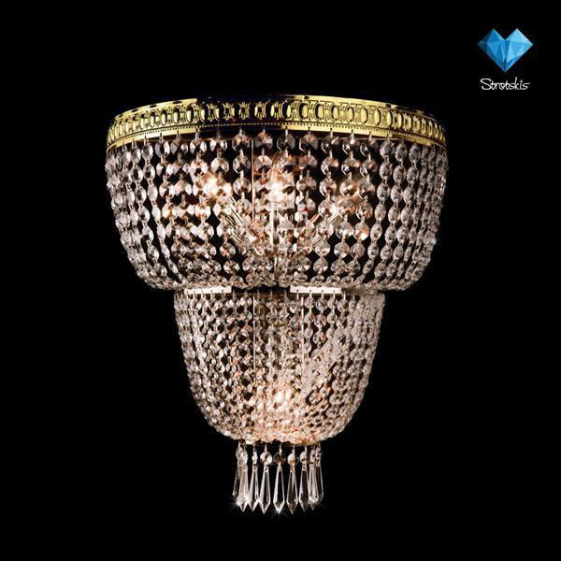 | Бра Bogates (Италия) 522/4 |  | 6499 | Бра, Bogates (Италия), Хрусталь, Гостиная, Спальня, Прихожая, Кухня | publish | 522/4 | Бра | Bogates (Италия) | Хрусталь | Гостиная, Спальня, Прихожая, Кухня | Золото | Е14 | Накаливания | 490 | 400 | 200 |  | 4 | 40 | 160 | 16 | нет
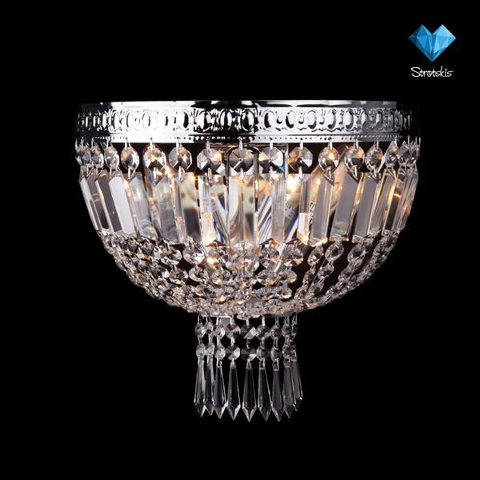 | Бра Bogates (Италия) 521/3 |  | 3999 | Бра, Bogates (Италия), Хрусталь, Гостиная, Спальня, Прихожая, Кухня | publish | 521/3 | Бра | Bogates (Италия) | Хрусталь | Гостиная, Спальня, Прихожая, Кухня | Хром | Е14 | Накаливания | 320 | 310 | 170 |  | 3 | 40 | 120 | 12 | нет
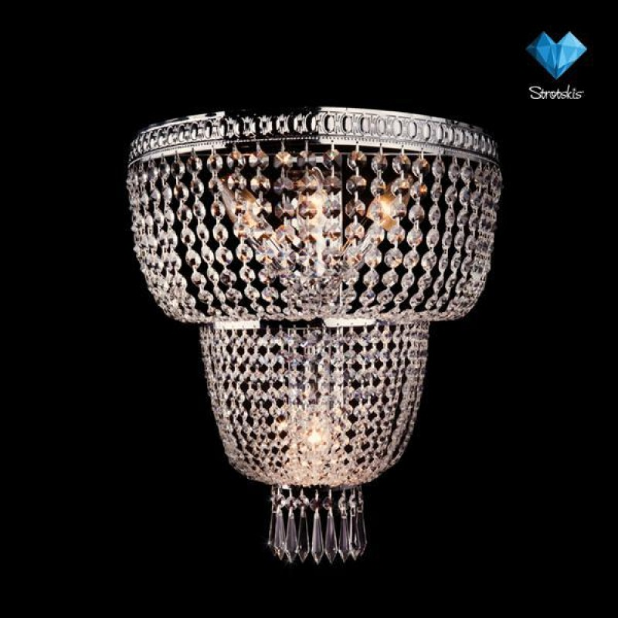 | Бра Bogates (Италия) 521/4 |  | 6299 | Бра, Bogates (Италия), Хрусталь, Гостиная, Спальня, Прихожая, Кухня | publish | 521/4 | Бра | Bogates (Италия) | Хрусталь | Гостиная, Спальня, Прихожая, Кухня | Хром | Е14 | Накаливания | 490 | 400 | 200 |  | 4 | 40 | 160 | 16 | нет
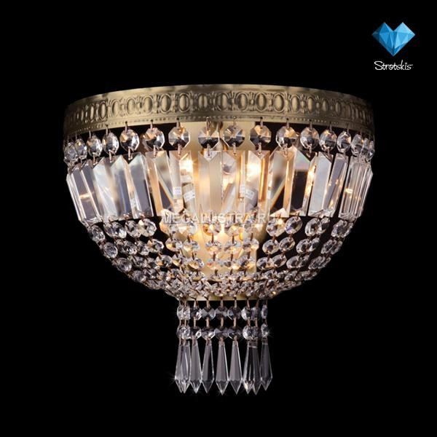 | Бра Bogates (Италия) 523/3 |  | 3699 | Бра, Bogates (Италия), Хрусталь, Гостиная, Спальня, Прихожая, Кухня | publish | 523/3 | Бра | Bogates (Италия) | Хрусталь | Гостиная, Спальня, Прихожая, Кухня | Античная бронза | Е14 | Накаливания | 320 | 310 | 170 |  | 3 | 40 | 120 | 12 | нет
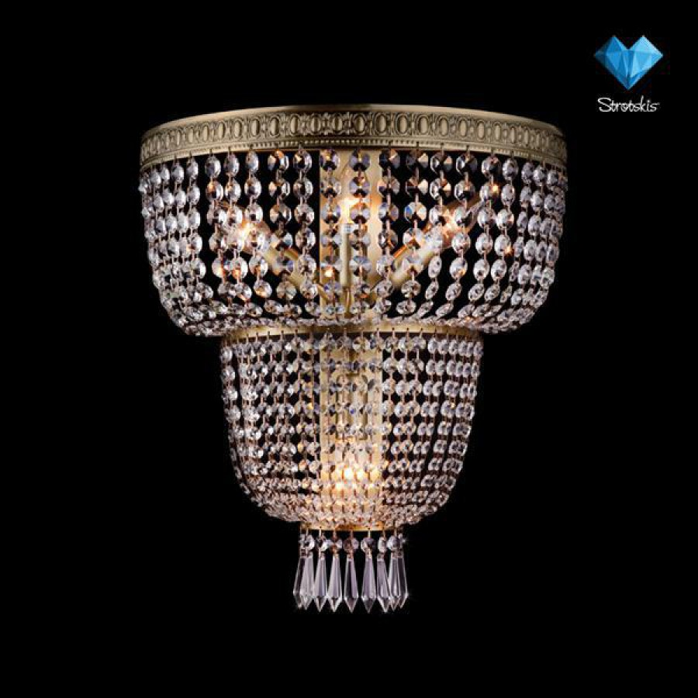 | Бра Bogates (Италия) 523/4 |  | 6999 | Бра, Bogates (Италия), Хрусталь, Гостиная, Спальня, Прихожая, Кухня | publish | 523/4 | Бра | Bogates (Италия) | Хрусталь | Гостиная, Спальня, Прихожая, Кухня | Античная бронза | Е14 | Накаливания | 490 | 400 | 200 |  | 4 | 40 | 160 | 16 | нет
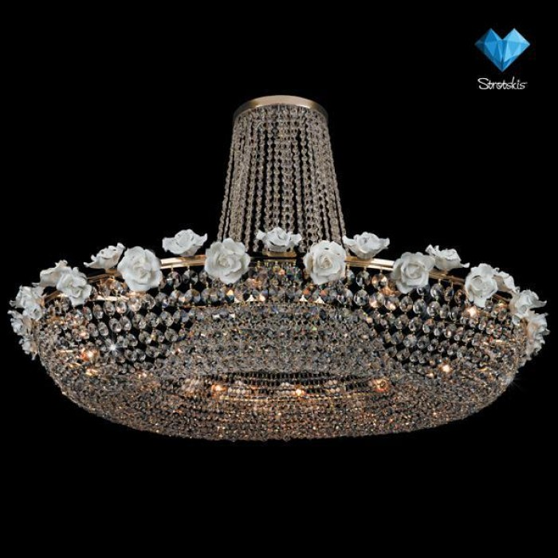 | Люстра Bogates (Италия) 400/12 |  | 33999 | Люстры, Bogates (Италия), Хрусталь, Гостиная, Спальня, Прихожая | publish | 400/12 | Люстры | Bogates (Италия) | Хрусталь | Гостиная, Спальня, Прихожая | Золото | Е27 | Накаливания | 770 | 1200 | 1200 | 1200 | 12 | 60 | 720 | 72 | нет
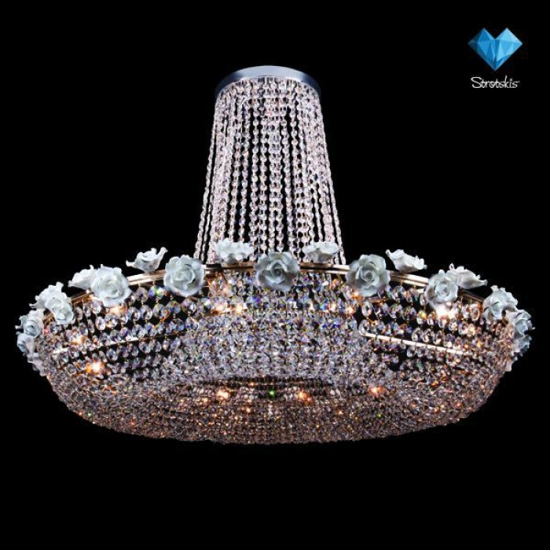 | Люстра Bogates (Италия) 401/12 |  | 23999 | Люстры, Bogates (Италия), Хрусталь, Гостиная, Спальня, Прихожая | publish | 401/12 | Люстры | Bogates (Италия) | Хрусталь | Гостиная, Спальня, Прихожая | Хром | Е27 | Накаливания | 770 | 1200 | 1200 | 1200 | 12 | 60 | 720 | 72 | нет
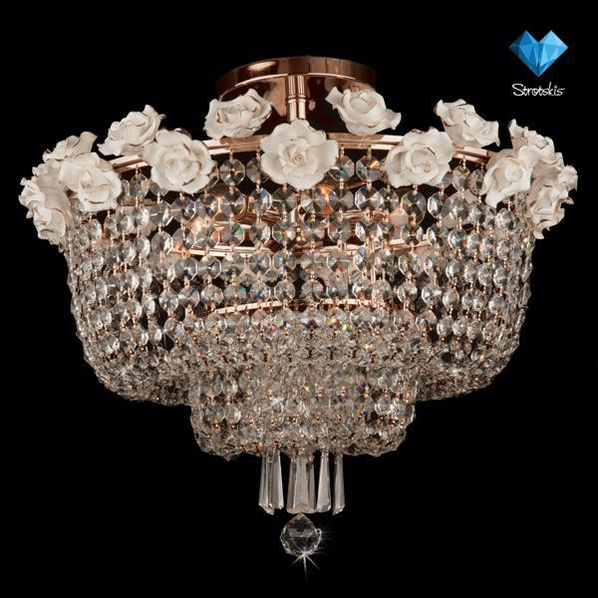 | Люстра Bogates (Италия) 401/6 |  | 14099 | Люстры, Bogates (Италия), Хрусталь, Гостиная, Спальня, Прихожая | publish | 401/6 | Люстры | Bogates (Италия) | Хрусталь | Гостиная, Спальня, Прихожая | Золото | Е27 | Накаливания | 520 | 600 | 600 | 600 | 6 | 60 | 360 | 36 | нет
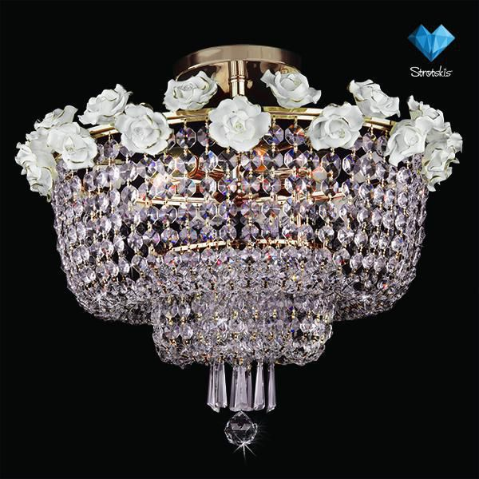 | Люстра Bogates (Италия) 400/6 |  | 14799 | Люстры, Bogates (Италия), Хрусталь, Гостиная, Спальня, Прихожая | publish | 400/6 | Люстры | Bogates (Италия) | Хрусталь | Гостиная, Спальня, Прихожая | Хром | Е27 | Накаливания | 520 | 600 | 600 | 600 | 6 | 60 | 360 | 36 | нет
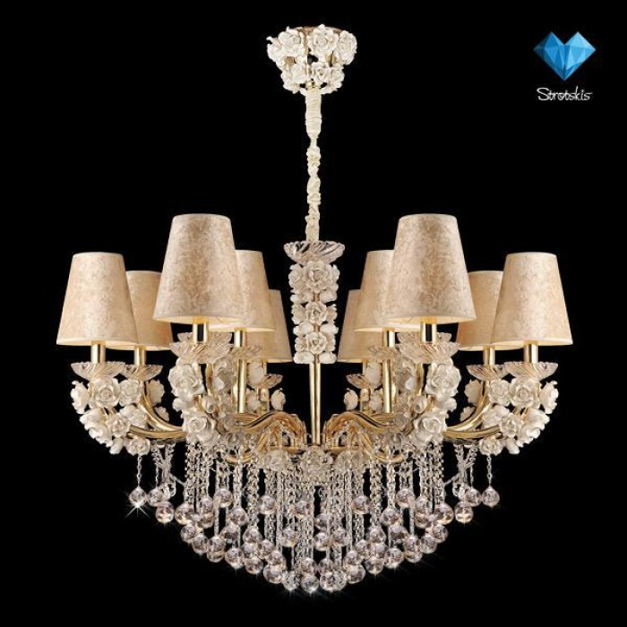 | Люстра Bogates (Италия) 507/12 |  | 119999 | Люстры, Bogates (Италия), Классика, Гостиная, Спальня, Прихожая | publish | 507/12 | Люстры | Bogates (Италия) | Классика | Гостиная, Спальня, Прихожая | Золото | Е14 | Накаливания | 1100-2000 | 1200 | 1200 | 1200 | 12 | 40 | 480 | 48 | нет
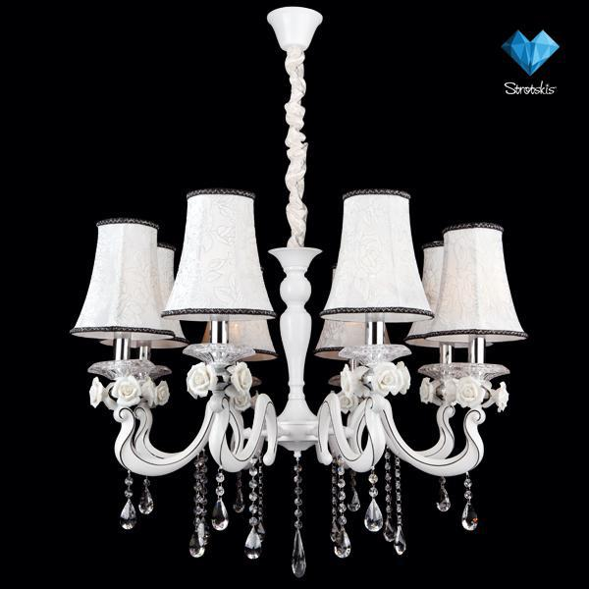 | Люстра Bogates (Италия) 527/8 |  | 19999 | Люстры, Bogates (Италия), Классика, Гостиная, Спальня, Прихожая, Кухня | publish | 527/8 | Люстры | Bogates (Италия) | Классика | Гостиная, Спальня, Прихожая, Кухня | Белый | Е14 | Накаливания | 750-1100 | 900 | 900 | 900 | 8 | 40 | 320 | 32 | нет
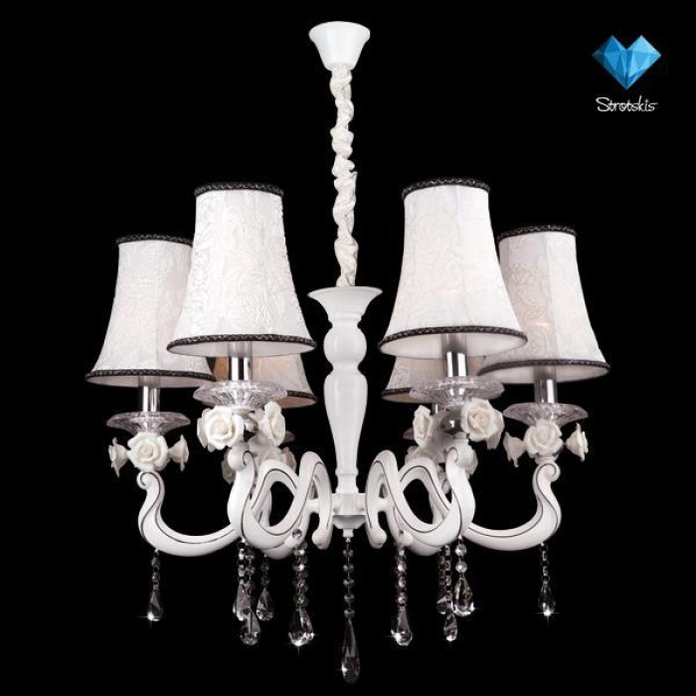 | Люстра Bogates (Италия) 527/6 |  | 15999 | Люстры, Bogates (Италия), Классика, Гостиная, Спальня, Прихожая, Кухня | publish | 527/6 | Люстры | Bogates (Италия) | Классика | Гостиная, Спальня, Прихожая, Кухня | Белый | Е14 | Накаливания | 700-1000 | 750 | 750 | 750 | 6 | 40 | 240 | 24 | нет
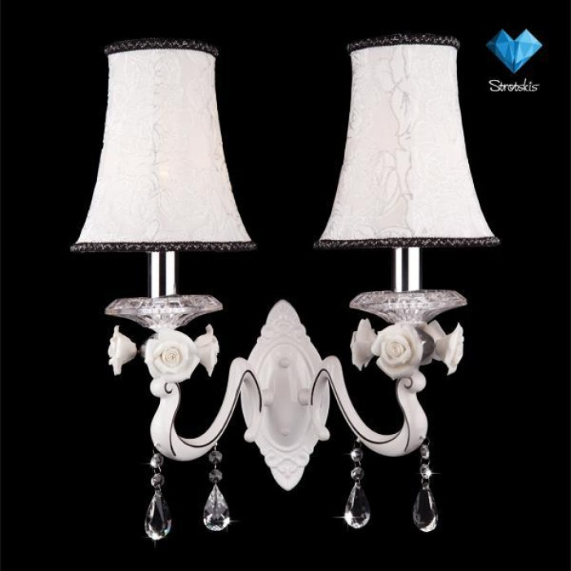 | Бра Bogates (Италия) 527/2 |  | 3499 | Бра, Bogates (Италия), Классика, Гостиная, Спальня, Прихожая, Кухня | publish | 527/2 | Бра | Bogates (Италия) | Классика | Гостиная, Спальня, Прихожая, Кухня | Белый | Е14 | Накаливания | 510 | 440 | 260 |  | 2 | 40 | 80 | 8 | нет
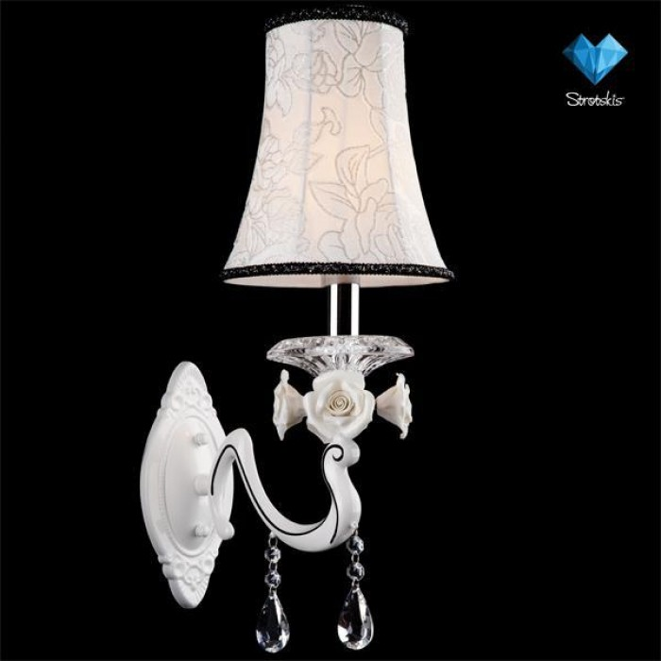 | Бра Bogates (Италия) 527/1 |  | 2999 | Бра, Bogates (Италия), Классика, Гостиная, Спальня, Прихожая, Кухня | publish | 527/1 | Бра | Bogates (Италия) | Классика | Гостиная, Спальня, Прихожая, Кухня | Белый | Е14 | Накаливания | 510 | 190 | 300 |  | 1 | 40 | 40 | 4 | нет
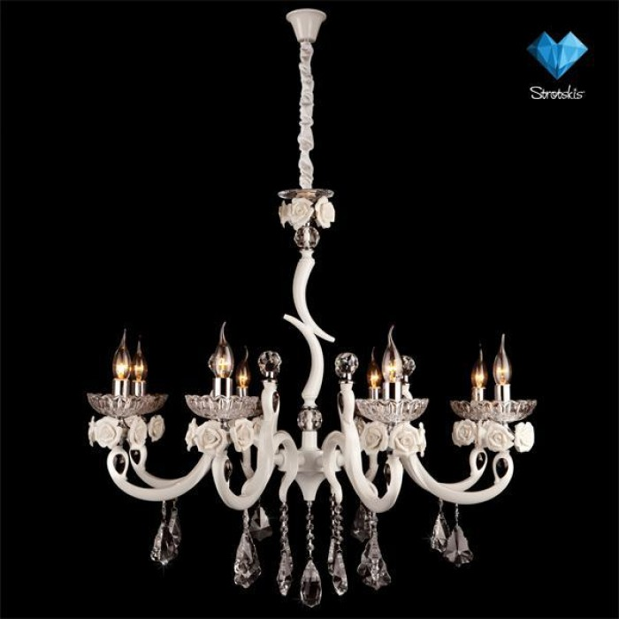 | Люстра Bogates (Италия) 526/8 |  | 20599 | Люстры, Bogates (Италия), Классика, Гостиная, Спальня, Прихожая | publish | 526/8 | Люстры | Bogates (Италия) | Классика | Гостиная, Спальня, Прихожая | Белый | Е14 | Накаливания | 1040-1940 | 900 | 900 | 900 | 8 | 40 | 320 | 32 | нет
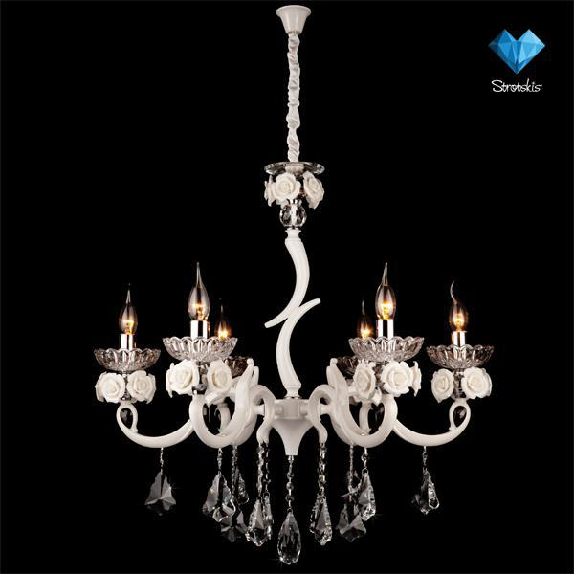 | Люстра Bogates (Италия) 526/6 |  | 19599 | Люстры, Bogates (Италия), Классика, Гостиная, Спальня, Прихожая | publish | 526/6 | Люстры | Bogates (Италия) | Классика | Гостиная, Спальня, Прихожая | Белый | Е14 | Накаливания | 720-1620 | 720 | 720 | 720 | 6 | 40 | 240 | 24 | нет
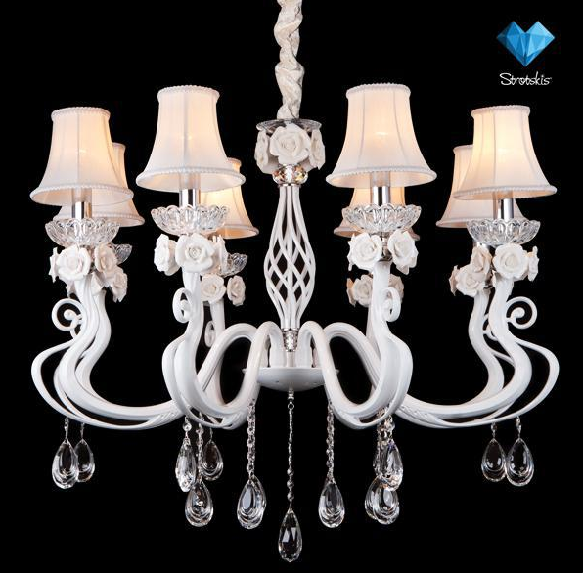 | Люстра Bogates (Италия) 519/8 |  | 18599 | Люстры, Bogates (Италия), Классика, Гостиная, Спальня, Прихожая | publish | 519/8 | Люстры | Bogates (Италия) | Классика | Гостиная, Спальня, Прихожая | Белый | Е14 | Накаливания | 1000-1900 | 900 | 900 | 900 | 8 | 40 | 320 | 32 | нет
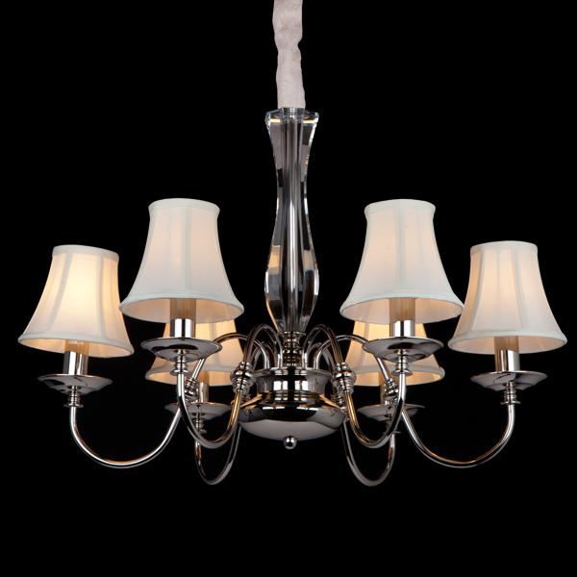 | Люстра Bogates (Италия) 518/6 |  | 10599 | Люстры, Bogates (Италия), Классика, Гостиная, Спальня, Прихожая, Кухня | publish | 518/6 | Люстры | Bogates (Италия) | Классика | Гостиная, Спальня, Прихожая, Кухня | Хром | Е14 | Накаливания | 630-1530 | 720 | 720 | 720 | 6 | 40 | 240 | 24 | нет
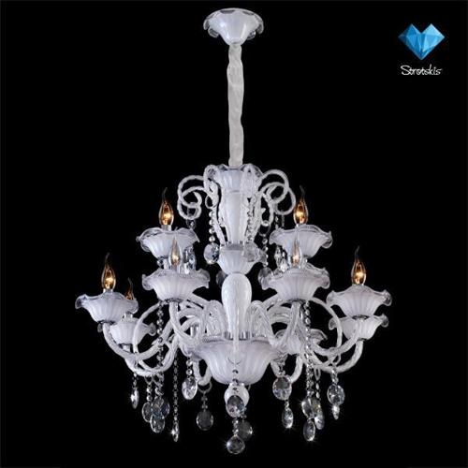 | Люстра Bogates (Италия) 103/8+4 |  | 18699 | Люстры, Bogates (Италия), Классика, Гостиная, Спальня, Прихожая | publish | 103/8+4 | Люстры | Bogates (Италия) | Классика | Гостиная, Спальня, Прихожая | Белый | Е14 | Накаливания | 700-1200 | 720 | 720 | 720 | 12 | 40 | 480 | 48 | нет
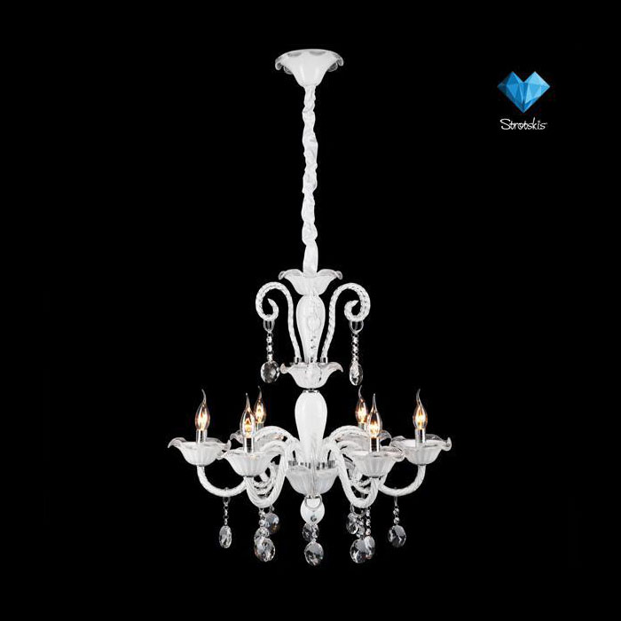 | Люстра Bogates (Италия) 103/6 |  | 13999 | Люстры, Bogates (Италия), Классика, Гостиная, Спальня, Прихожая | publish | 103/6 | Люстры | Bogates (Италия) | Классика | Гостиная, Спальня, Прихожая | Белый | Е14 | Накаливания | 650-1150 | 640 | 640 | 640 | 6 | 40 | 240 | 24 | нет
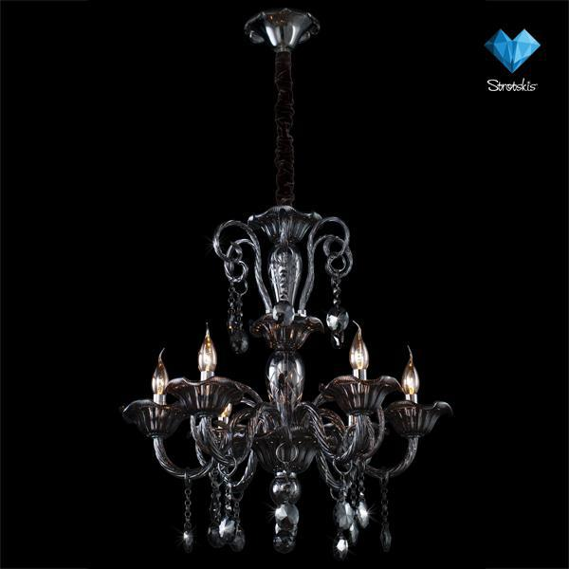 | Люстра Bogates (Италия) 104/6 |  | 10299 | Люстры, Bogates (Италия), Классика, Гостиная, Спальня, Прихожая, Кухня | publish | 104/6 | Люстры | Bogates (Италия) | Классика | Гостиная, Спальня, Прихожая, Кухня | Хром | Е14 | Накаливания | 650-1150 | 640 | 640 | 640 | 6 | 40 | 240 | 24 | нет
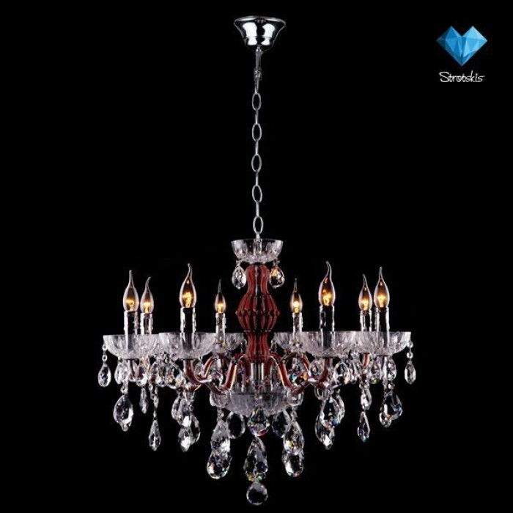 | Люстра Bogates (Италия) 525/8 |  | 21999 | Люстры, Bogates (Италия), Классика, Гостиная, Спальня, Прихожая, Кухня | publish | 525/8 | Люстры | Bogates (Италия) | Классика | Гостиная, Спальня, Прихожая, Кухня | Бордовый | Е14 | Накаливания | 600-2100 | 600 | 600 | 600 | 8 | 40 | 320 | 32 | нет
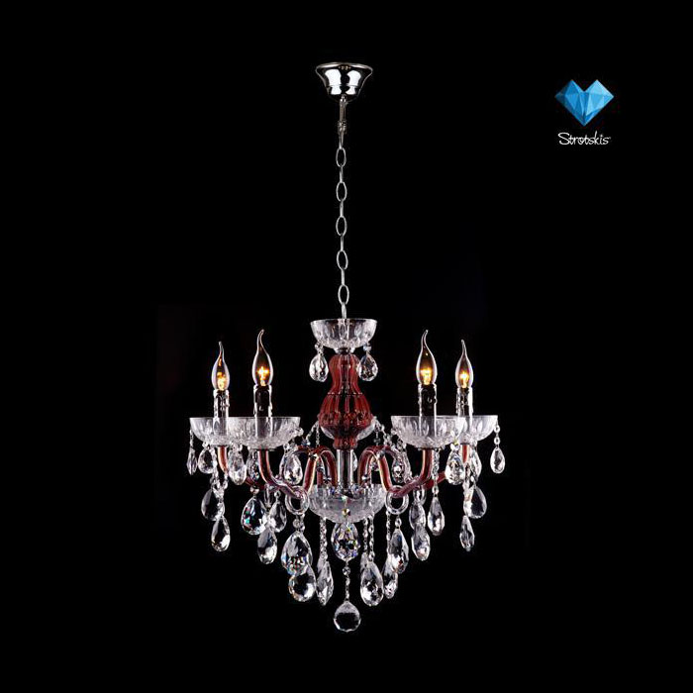 | Люстра Bogates (Италия) 525/5 |  | 13599 | Люстры, Bogates (Италия), Классика, Гостиная, Спальня, Прихожая, Кухня | publish | 525/5 | Люстры | Bogates (Италия) | Классика | Гостиная, Спальня, Прихожая, Кухня | Бордовый | Е14 | Накаливания | 650-2150 | 730 | 730 | 730 | 5 | 40 | 200 | 20 | нет
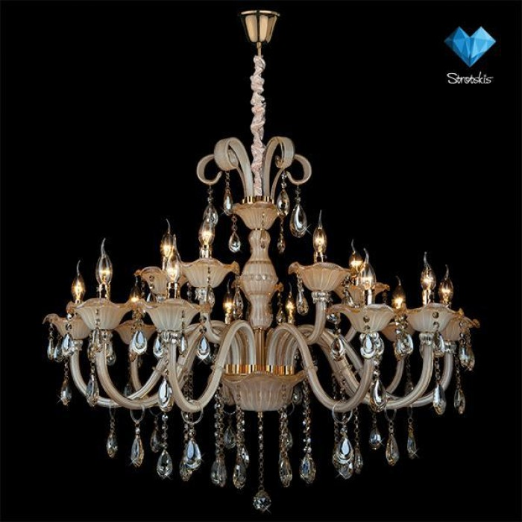 | Люстра Bogates (Италия) 124/10+5 |  | 42999 | Люстры, Bogates (Италия), Классика, Гостиная, Спальня, Прихожая | publish | 124/10+5 | Люстры | Bogates (Италия) | Классика | Гостиная, Спальня, Прихожая | Золото | Е14 | Накаливания | 1040-1340 | 1030 | 1030 | 1030 | 15 | 40 | 600 | 60 | нет
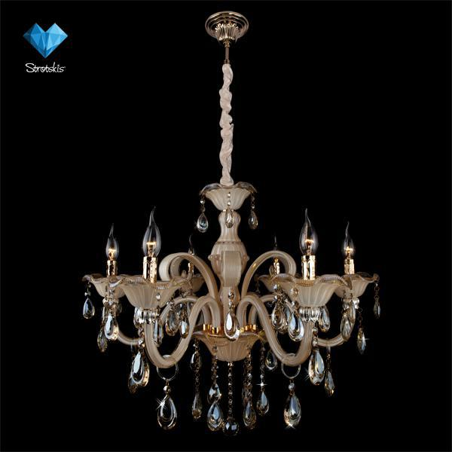 | Люстра Bogates (Италия) 124/6 |  | 18999 | Люстры, Bogates (Италия), Классика, Гостиная, Спальня, Прихожая, Кухня | publish | 124/6 | Люстры | Bogates (Италия) | Классика | Гостиная, Спальня, Прихожая, Кухня | Золото | Е14 | Накаливания | 680-980 | 750 | 750 | 750 | 6 | 40 | 240 | 24 | нет
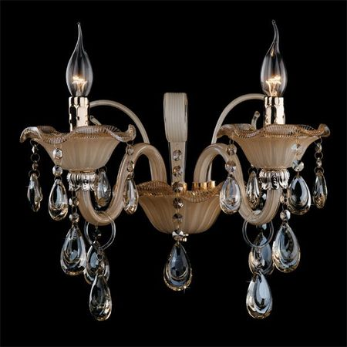 | Бра Bogates (Италия) 124/2 |  | 5999 | Бра, Bogates (Италия), Классика, Гостиная, Спальня, Прихожая, Кухня | publish | 124/2 | Бра | Bogates (Италия) | Классика | Гостиная, Спальня, Прихожая, Кухня | Золото | Е14 | Накаливания | 300 | 370 | 270 |  | 2 | 40 | 80 | 8 | нет
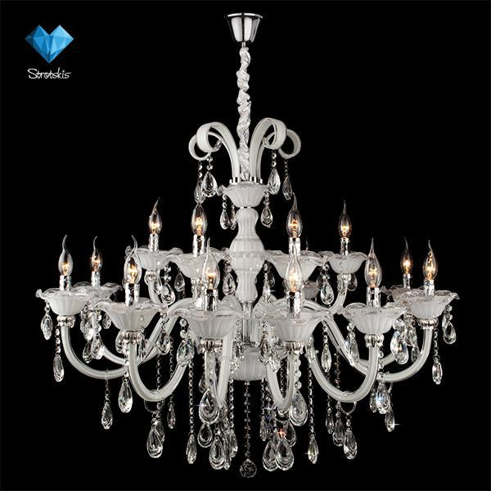 | Люстра Bogates (Италия) 125/10+5 |  | 39999 | Люстры, Bogates (Италия), Классика, Гостиная, Спальня, Прихожая | publish | 125/10+5 | Люстры | Bogates (Италия) | Классика | Гостиная, Спальня, Прихожая | Белый | Е14 | Накаливания | 1040-1340 | 1030 | 1030 | 1030 | 15 | 40 | 600 | 60 | нет
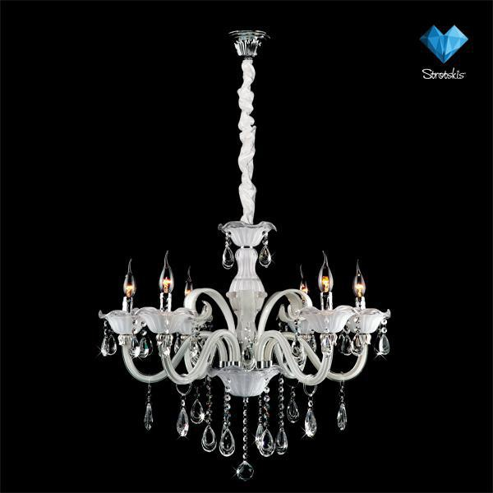 | Люстра Bogates (Италия) 125/6 |  | 19999 | Люстры, Bogates (Италия), Классика, Гостиная, Спальня, Прихожая, Кухня | publish | 125/6 | Люстры | Bogates (Италия) | Классика | Гостиная, Спальня, Прихожая, Кухня | Белый | Е14 | Накаливания | 680-980 | 750 | 750 | 750 | 6 | 40 | 240 | 24 | нет
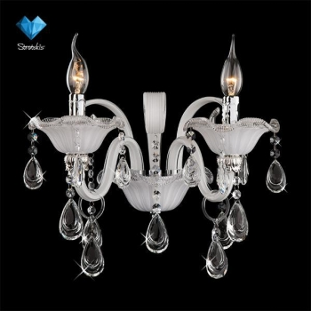 | Бра Bogates (Италия) 125/2 |  | 5999 | Бра, Bogates (Италия), Классика, Гостиная, Спальня, Прихожая, Кухня | publish | 125/2 | Бра | Bogates (Италия) | Классика | Гостиная, Спальня, Прихожая, Кухня | Белый | Е14 | Накаливания | 300 | 370 | 270 |  | 2 | 40 | 80 | 8 | нет
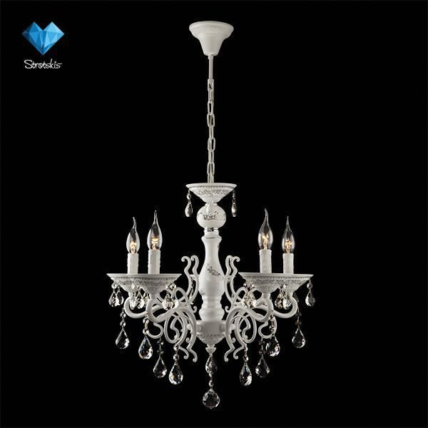 | Люстра Bogates (Италия) 701/5 |  | 11999 | Люстры, Bogates (Италия), Классика, Гостиная, Спальня, Прихожая, Кухня | publish | 701/5 | Люстры | Bogates (Италия) | Классика | Гостиная, Спальня, Прихожая, Кухня | Белый | Е14 | Накаливания | 420-820 | 550 | 550 | 550 | 5 | 40 | 200 | 20 | нет
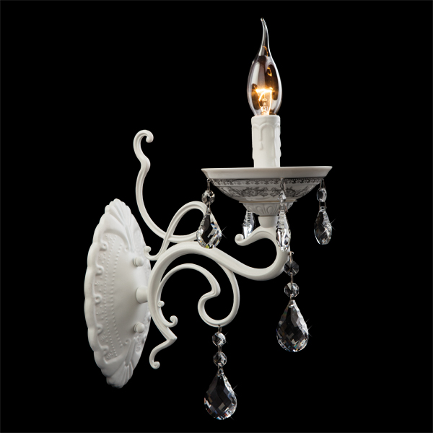 | Бра Bogates (Италия) 701/1 |  | 1999 | Бра, Bogates (Италия), Классика, Гостиная, Спальня, Прихожая, Кухня | publish | 701/1 | Бра | Bogates (Италия) | Классика | Гостиная, Спальня, Прихожая, Кухня | Белый | Е14 | Накаливания | 270 | 130 | 240 |  | 1 | 40 | 40 | 4 | нет

